6要求水準項目チェックシート
要求水準項目チェックシート
・要求水準書に記載の事項について、応募者の提案において遵守される場合、確認欄に「○」を記載してください。
・提案書類等における確認箇所（様式名及び様式番号、頁番号等）を明記すること。提案書類等で事前に記載・特定できない事項は「事業実施時に対応」等と記載してください。

見出し符号 |  |  |  |  | 確認事項 | 確認箇所 | 確認
頁 | 章 | 節 | 項 | 目
1 | 第1 | 1 |  |  | 本書の位置づけ
 |  |  |  |  | 本要求水準書は、宇部市（以下「市」という。）が「宇部市公共下水道西部処理区運営事業」（以下「本事業」という。）の実施にあたって、「民間資金等の活用による公共施設等の整備等の促進に関する法律」（平成 11 年法律第 117 号。以下「ＰＦＩ法」という。）に基づき本事業を実施する者として選定された者（以下「事業者」という。）に要求する業務の水準を示すものである。 個々の設備等に関する要求は、事業者の自由な提案・創意工夫を十分に活かすため、仕様的表現を極力避けており、事業者は本施設等の目的及び各要求の意図を十分汲み取り、優れた提案書類を作成していただきたい。 その他、本事業のうち業務委託による部分については、包括的民間委託事業要求水準書（第９）に基づいて事業者に業務の実施を求める。
1 | 第1 | 2 |  |  | 事業の背景・目的
 |  |  |  |  | 宇部市の下水道の歴史は、明治の終わりごろの簡易下水道工事着手まで遡り、第二次世界大戦後は戦災復興事業と併せて、昭和23年（1948年）に市街地の中心部を流れる真締川を境として東西の処理区に分割し、処理場2箇所を含む479ヘクタール（合流式下水道）の事業認可を受けたのが公共下水道事業の始まりである。この2処理区のうち、西部処理区は昭和36年5月に、東部処理区は昭和37年9月に供用開始した。 その後、分流式による事業に着手し、現在宇部市の公共下水道は、東部、西部、阿知須、楠の4処理区からなり、令和6年3月31日現在、事業計画面積4,178ヘクタールの区域内において整備を進め、3,513ヘクタールの整備を終えている。 宇部市全体の汚水人口普及率は、令和6年3月31日現在で79.4％となり、雨水については、整備率24.9%となっている。 下水道事業は、生活基盤を支える重要なインフラの1つであり、持続することが社会的な要請であるが、社会環境の変化、宇部・阿知須公共下水道組合の解散による事業の引継など宇部市の下水道を取り巻く環境は大きく変化しており、厳しい経営環境に直面している。 宇部市下水道事業の課題として、人口減少下の中で有収水量及び下水道使用料が減少することが見込まれる中、施設の老朽化や躯体の耐震化といった課題を有しており、更新に伴う費用の増加が予測されている。
 |  |  |  |  | 加えてこれまで下水道施設（浄化センター、ポンプ場及び管路）の維持管理業務については、市職員による直営方式で行っていたが、維持管理業務担当職員の減少に伴い、直営で維持管理する施設は縮小せざるを得なく、管路、ポンプ場（芝中ポンプ場及び八王子ポンプ場を除く）及び西部処理区、楠処理区における浄化センターの包括的民間委託を実施し、阿知須浄処理区においては、山口市が所管する阿知須浄化センターに汚水を送水し、事務処理委託している。 このような経営環境においても将来にわたって持続可能な下水道経営を確立することが急務となっている。 これらの実情を踏まえ、本事業は、西部浄化センターについて公共施設等運営権（PFI法第2 条第7項に規定する公共施設等運営権をいう。以下「運営権」という。）を設定し、その他、西部処理区における運営権設定対象施設以外の施設については、包括的民間委託等により、民間事業者が本事業の遂行を目的として設立する特別目的会社である事業者が一体的に管理運営するものである。事業を長期間にわたり、一体的に管理運営することで、事業者の技術・経営ノウハウや創意工夫を活かした事業運営により、公共用水域の水質保全、脱炭素、経費削減、更新費用の抑制等、将来にわたって持続可能な下水道経営の確立を期待するものである。 また、市の特徴として東部処理区の処理場・ポンプ場の維持管理は、「直営方式」 で継続する方針である。東部浄化センター等を直営体制で維持することにより、モニタリング技術の確保、技術継承、災害等緊急時のバックアップ機能などの効果が期待できると考えている。
 |  |  |  |  | さらに、事業開始後は、西部処理区の事業者と東部の直営職員が定期的に会合を持ち、相互の取組を情報共有することで、技術力向上を努めるとともに、官民連携による課題解決「共創」の推進を目指し、「宇部市モデル」の構築を進めるものとする。
2 | 第1 | 3 |  |  | 基本運営方針
 |  |  |  |  | 本事業をより適切に実施するため、市が公共施設等運営権（PFI法第2条第7項に規定する公共施設等運営権をいう。以下「運営権」という。）の設定を受けた事業者（PFI法第9条第4項に規定する公共施設等事業者をいう。以下「事業者」という。）に遵守を求める事業運営上最も重要と考える基本運営方針を以下に示す。 ア 公共用水域の水質保全と地域住民の健全な生活環境の維持に努めること。 イ 人口減少等に伴う下水道使用料の減少や施設の老朽化に伴う改築需要、一般会計繰入金の 削減など、経営状況の変化を踏まえた経営の健全化、効率化に努め、持続可能な下水道事業運営を行うこと。 ウ 施設の定期的な点検・診断により、安全性の確保や長寿命化を図るとともに、効率的かつ 効果的な改築更新を行うこと。 エ 脱炭素社会の実現に向けて、省エネ・創エネに取り組み、温室効果ガス排出量の低減を図 ること。また、発生汚泥等の下水道資源の有効利用に取り組むこと。 オ 市職員の技術継承と事業者のノウハウや創意工夫、また、デジタル・トランスフォーメーション等の最先端技術を共有する「宇部市モデル」を構築し、共創による運転管理に努めること。 カ 安全で安心な社会インフラを維持するために、定期的な防災訓練やパトロール等を実施し災害時に備え、災害や事故が発生した場合に迅速かつ的確に対応できる体制づくりに努めること。 キ 地元企業との連携を図り、地域資源の活用や人材の雇用、地域住民等との協働による地域 貢献等、地域経済の成長や地域社会の持続的発展に貢献すること。
3 | 第1 | 4 |  |  | 本事業の対象施設
 |  |  |  |  | 本事業の対象となる施設は、以下のとおりである。 ア 西部浄化センター イ 小串ポンプ場 ウ 浜田ポンプ場 エ 真締川ポンプ場 オ 厚南ポンプ場 カ マンホールポンプ施設等（桃山マンホールポンプ場、北小羽山マンホールポンプ場、厚南3-4マンホールポンプ場、中川揚砂ポンプ場、中川除塵機） 上記アを「運営権設定対象施設」とする。 なお、西部浄化センター内に施設・設備を新設した場合は、工事ごとに完工したものから、上記アに含まれるものとする。 また、本市玉川ポンプ場について、令和26年3月31日まで包括的民間委託が実施されており、その終了の約1年前から事業範囲に含めるかについて、市と事業者が協議の場を持ち、双方が合意した場合、包括的民間委託の事業範囲に含めるものとする。
3 | 第1 | 5 |  |  | 事業方式
 |  |  |  |  | 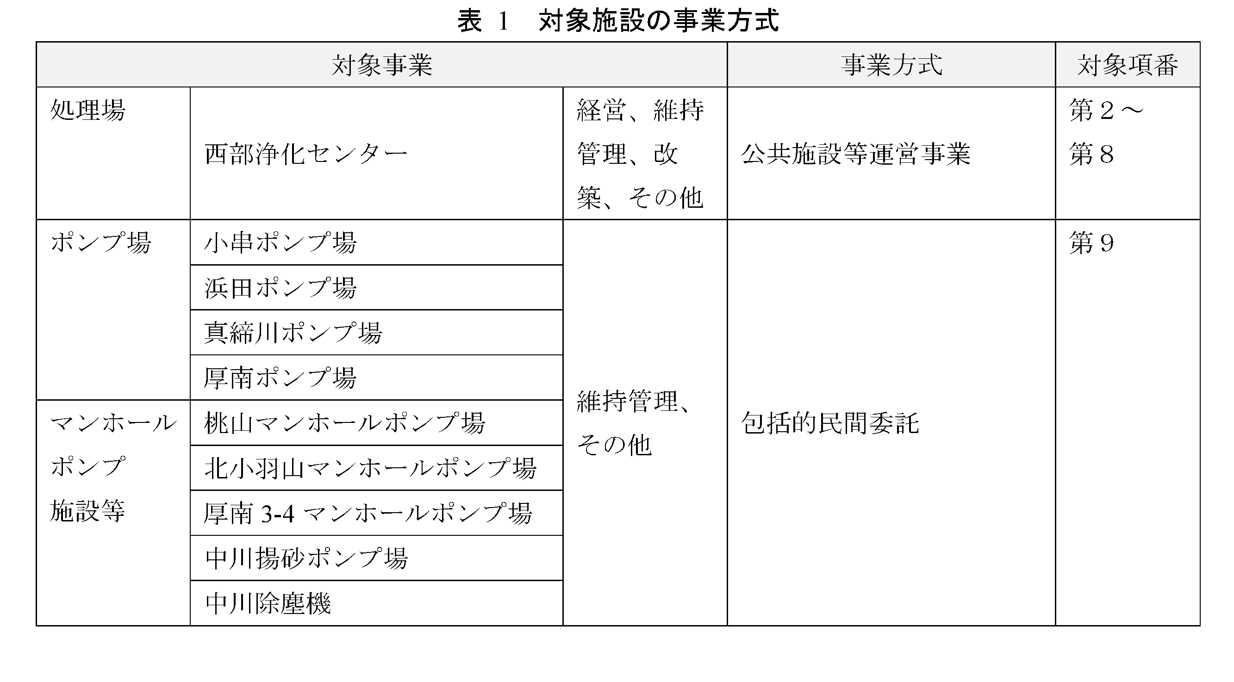 本事業のうち、運営権設定対象施設については、PFI法第16条の規定に基づき実施する公共施設等運営事業とする。その他、運営権設定対象施設以外の施設については、本事業の遂行を目的として事業者によって設立される特別目的会社が包括的民間委託により、一体的に管理運営するものとする。
4 | 第2 | (1) |  |  | 事業の名称
 |  |  |  |  | 宇部市公共下水道西部処理区運営事業
4 | 第2 | (2) |  |  | 本事業の対象施設
 |  |  |  |  | 本事業の対象となる施設は、西部浄化センターである。 本事業所在地 運営権設定対象施設 西部浄化センター 所在地 宇部市大字藤曲字沖土手下 2449-1
4 | 第2 | (3) |  |  | 対象施設の概要
 |  |  |  |  | ① 西部浄化センター ・供用開始：昭和36年5月 ・処理方式：水処理 標準活性汚泥法・ステップ流入式多段硝化脱窒法 汚泥処理 濃縮－消化－脱水－場外搬出 ・能 力：水処理施設 晴天時：合流 8,140m3/日（8,600m3/日） 分流19,320m3/日（23,900m3/日） 雨天時：合流 27,000m3/日（27,000m3/日） 分流19,320m3/日（23,900m3/日） （ ）は事業計画値
4 | 第2 | (4) |  |  | 事業方式
 |  |  |  |  | 本事業は、PFI法第 16 条の規定に基づき、運営権設定対象施設に係る運営権を設定し、運営権設定対象施設に係る運営等を行う公共施設等運営事業とする。
4 | 第2 | (5) |  |  | 事業の範囲
 |  |  |  |  | 本事業の範囲は以下のとおりとする。各業務の内容及び要求水準の詳細については、第３～第８に示す。
4 | 第2 | (5) | ア |  | 義務事業
4 | 第2 | (5) | ア | ① | 経営に関する業務
 |  |  |  |  | ・事業計画書の作成 ・実施体制の確保 ・財務管理 ・内部統制 ・危機管理 ・情報公開 ・利用料金の収受 ・モニタリング ・技術管理 ・環境対策 ・地域貢献 ・その他必要な事項
5 | 第2 | (5) | ア | ② | 維持管理に関する業務
 |  |  |  |  | 1）運転管理業務 ・監視、運転操作及び制御 ・水量・水質等の監視及び制御 ・水質検査及び水質管理 ・エネルギー管理及びユーティリティ管理 ・廃棄物の適正処理 ・その他必要な事項 2）保全管理業務 ・保守点検 ・調査 ・修繕 ・その他必要な事項
5 | 第2 | (5) | ア | ③ | 改築に関する業務
 |  |  |  |  | ・改築 ・交付金の申請への協力 ・会計検査への協力 ・その他必要な事項
5 | 第2 | (5) | ア | ④ | その他の業務
 |  |  |  |  | ・市の計画業務策定に対する協力 ・その他必要な事項
5 | 第2 | (5) | イ |  | 附帯事業
 |  |  |  |  | 附帯事業とは、既存の処理工程に捉われない新たな処理工程を導入し、義務事業と一体的に行うことにより費用縮減、収益発生、環境負荷低減等の効用が発揮される事業のことをいう。 市が優先交渉権者を選定するに当たって、応募者は、附帯事業を提案することができるが、提案は必須ではなく既存の処理工程を継続しても構わない。
5 | 第2 | (5) | ウ |  | 任意事業
 |  |  |  |  | 任意事業とは、本事業用地及び施設において、事業に係る全ての費用を事業者自らの負担で行う独立採算の事業のことをいう。 市が優先交渉権者を選定するに当たって、応募者は任意事業を提案することができ、事業期間中においても、事業者は任意事業を提案することができる。ただし、任意事業の提案は必須ではなく、事業期間中に提案し、新たに実施する場合においては事前に市の承諾を必要とする。 事業者は、関係法令を遵守し、運営権設定対象施設の機能を阻害せず、公序良俗に反しない範囲において任意事業を行うことができる。事業内容は提案によるが、本事業用地及び施設を活用する場合は、有償貸付による事業であることに留意し、本事業の安定経営に影響を与えないようリスク回避措置を十分に講ずるとともに、発生する費用や必要な諸手続き、本事業に影響を与えた場合の損害等はすべて事業者の責によるものとする。 なお、任意事業の実施にあたり、本事業用地及び施設を活用する場合で、補助金等に係る予算の執行の適正化に関する法律（昭和30年法律第179号。以下「補助金適化法」という。）第22条に基づく財産の処分が必要な場合は、市が必要な手続きを行い、補助金の返還が必要な場合には、事業者が相当額を負担するものとする。
6 | 第2 | (6) |  |  | 関係法令等の遵守
 |  |  |  |  | 本事業の実施にあたっては、別紙２に示す関係法令等を遵守すること。関係法令等は最新版を使用すること。
6 | 第2 | (7) |  |  | ＫＰＩの設定
 |  |  |  |  | 事業者は、本事業における基本運営方針を踏まえ、事業期間を通じて次に掲げる事項を満たし、健全な事業運営を維持すること。また、各項目の達成状況を四半期毎に公表を行うこと。  財務状況の健全性を把握するにあたり、本事業の実情に応じた財務指標を選択し、ＫＰＩとして管理の適正化を図ること。  エネルギー利用状況の健全性を把握するにあたり、単位水量当たりの消費電力量について、本事業の実情に応じた指標を定め、ＫＰＩとして管理の適正化を図ること。
7 | 第3 | 1 |  |  | 事業計画書の作成
 |  |  |  |  | 事業者は、事業を安定的に持続させるため、以下に示す計画書を作成するとともに、市と協議の上決定し、市に提出すること。 また、各事業計画書の内容に変更が生じた場合、事業者は市と協議の上、変更内容を決定し、変更後の各事業計画書を市に提出すること。 表 3 市に提出する事業計画書 計画書の名称 内容 全体事業計画書 本事業期間（30年間）の経営、改築及び維持管理等に対する計画 中期事業計画書 5年間の経営、改築及び維持管理等に対する計画 年間事業計画書 単年度の経営、改築及び維持管理等に対する計画
7 | 第3 | 1 | (1) |  | 全体事業計画書に関する事項
 |  |  |  |  | 事業者は、提案書を踏まえ、運営体制（株主構成、各株主の主な役割、組織体制、内部統制、危機管理、法令遵守）、収支計画、維持管理、改築の実施方針及び地域貢献等を含む1つの計画とすること。 事業者は、実施契約締結後本事業開始予定日の90日前までに市と全体計画書に関する協議を開始し、当該協議結果を踏まえ、当該事業開始前年度の2月末日までに全体計画書を市に提出すること。
7 | 第3 | 1 | (2) |  | 中期事業計画書に関する事項
 |  |  |  |  | 事業者は、全体事業計画書を踏まえ、以下の内容を含む5年間の計画を作成すること。 経営 5年間の運営体制及び収支計画 改築 「第５_改築に関する要求水準」の改築計画書及び工事計画書の概要 維持管理 「第４_維持管理に関する要求水準」の運転管理計画書及び保全計画書の概要 事業者は、本事業開始予定日を含む事業年度については、実施契約締結後、本事業開始予定日の90日前までに市と中期事業計画書に関する協議を開始し、当該協議結果を踏まえ、同30日前までに中期事業計画書を市に提出すること。また、それ以降の5年間については、当該事業開始年度の前事業年度末の90日前までに市と中期事業計画書に関する協議を開始し、当該協議結果を踏まえ、当該事業開始前年度の2月末日までに中期事業計画書を市に提出すること。
7 | 第3 | 1 | (3) |  | 年間事業計画書に関する事項
 |  |  |  |  | 事業者は、中期事業計画書を踏まえ、以下の内容を含む1年間の計画を作成すること。 経営 当該事業年度の運営体制及び有資格者の配置状況、予定される委託等、収支計画、環境対策及び地域貢献に関する計画 改築 「第５_改築に関する要求水準」の工事計画書のうち、当該年度発注予定工事 維持管理 「第４_維持管理に関する要求水準」の年間維持管理計画書の概要 事業者は、本事業開始予定日を含む事業年度については、実施契約締結後、本事業開始予定日の90日前までに市と年間事業計画書に関する協議を開始し、当該協議結果を踏まえ、同30日前までに年間事業計画書を市に提出すること。また、それ以降の各事業年度については、当該事業年度の前事業年度末の90日前までに市と年間事業計画書に関する協議を開始し、当該協議結果を踏まえ、当該事業開始前年度の2月末日までに年間事業計画書を市に提出すること。
8 | 第3 | 2 |  |  | 実施体制の確保
8 | 第3 | 2 | (1) |  | 組織体制
 |  |  |  |  | 事業者は、事業期間を通じて次の事項を満たす実施体制を確保すること。 ア 第２（5）に示す業務を効率的に実施し、事業を安定的に持続することが可能となる体制を確保すること。 イ 各業務責任者の役割分担が明確となっているとともに、適切なリスクの分担が図られている体制を確保すること。 ウ 各業務の遂行に適した能力及び経験を有する者が当該業務を実施する体制を確保すること。 エ 業務全体の効率的かつ効果的な遂行を管理する体制及び方法が明確となっており、確実かつ機能的な実施体制を確保すること。
8 | 第3 | 2 | (2) |  | 委託等
 |  |  |  |  | 事業者は、本事業等に係る業務について、実施契約書に示す手続きを経た上で、委託等を行うことができる。ただし、以下に掲げる業務については、委託等を禁ずる。 事業者は、本事業等に係る業務について委託等を行う場合、業務の実施に当たり関係法令を遵守し、受託者等と十分な調整を図るとともに、事業者が自らの責任において受託者等及び再委託先等を適切に管理すること。 ① 経営に関する業務 ・事業計画書の作成 ・実施体制の確保 ・財務管理 ・内部統制 ・危機管理 ・セルフモニタリング ・技術管理 ② 維持管理に関する業務 ・企画・調整等に関する業務 ③ 改築に関する業務 ・企画・調整等に関する業務 ④ その他の業務 ・企画・調整等に関する業務
9 | 第3 | 3 |  |  | 財務管理
 |  |  |  |  | 事業者は、事業期間を通じて次の事項を満たし、健全な財務状況を維持すること。 ア 事業期間を通じ、事業を安定的に持続することが可能な資金調達方針が明確で適切に機能する体制を整えており、必要な一切の資金が確保されていること。 イ 収支の見通しが適切で、明確かつ確実なものとなっていること。
9 | 第3 | 4 |  |  | 内部統制
 |  |  |  |  | 事業者は、業務を適正に執行するために次の事項を踏まえ、内部統制において必要な体制を確保すること。 ア 内部統制の対象は、業務活動の有効性・効率性、財務報告、法令遵守、資産の保全とする。 イ 上記を達成するための体制及び方法を定め、倫理行動基準、個人情報保護、情報セキュリティの確保、内部通報者及び外部通報者の保護、不正防止、財務書類の保全等に関する基本方針を明確にし、確実に機能すること。
9 | 第3 | 5 |  |  | 危機管理
 |  |  |  |  | 事業者は、災害、事故等のリスクを想定して有効な対策を講じておくとともに、災害、事故等が発生した場合には、被害を最小限に抑制できるよう、次に示す事項を考慮し、適切な対応を行うこと。
9 | 第3 | 5 | (1) |  | 業務継続計画書の作成
 |  |  |  |  | ア 災害時の事前対応や動員計画を明らかにするため、宇部市公共下水道西部処理区運営事業業務継続計画書（以下、「西部処理区運営事業BCP」という。）を作成すること。 イ 作成及び改定にあたっては、大雨、地震、暴風、洪水、高潮等発生する事象を十分想定して作成すること。 ウ 市作成の宇部市業務継続計画及びその他上位計画の内容を把握するとともに、市と協議の上、市の対応と整合を図ること。 エ 西部処理区運営事業BCPについては、逐次改定を行うこと。
9 | 第3 | 5 | (2) |  | 危機管理マニュアルの作成
 |  |  |  |  | ア 災害、事故等の緊急時の対応を定めた危機管理マニュアルを作成し、逐次改定を行うこと。 イ 作成及び改定にあたっては、大雨、地震、暴風、洪水、高潮等発生する事象を十分想定して作成すること。 ウ 危機管理マニュアルには、災害、事故等発生時の対応手順、特に初動対応の手順、関係機関等との連絡、応急復旧等の行動手順等を明確に記載するとともに、市の対応と整合を図ること。
9 | 第3 | 5 | (3) |  | 災害、事故等の緊急時の対応
 |  |  |  |  | ア 災害、事故等発生時には、西部処理区運営事業BCP及び危機管理マニュアルに従い緊急時の対応を行うこと。 イ 災害、事故等発生後、事業者は、直ちにその内容を市に通知・連絡すること。
10 | 第3 | 5 | (4) |  | 災害、事故等を想定した訓練の実施
 |  |  |  |  | ア 災害、事故等が発生した際、上記事項が的確に実施されるよう訓練を行うこと。
10 | 第3 | 6 |  |  | 情報公開
 |  |  |  |  | 事業者は、下水道事業が市民生活に直結する重要な社会インフラであることを踏まえ、適時、適正な情報を公平かつ継続的に公開し、経営の透明性の確保に努め、次に示す事項を満たすこと。 ア 開示する情報は、「全体事業計画書」、「中期事業計画書」、「年間事業計画書」、「財務諸表（貸借対照表、損益計算表、個別注記表、キャッシュ・フロー計算書、事業報告書、各付属明細書）」、「会計監査法人による監査報告書」、「各業務報告書」、第２（7）に示す財務指標及び単位水量当たりの消費電力量について公開すること。 イ 事業運営に関する情報の積極的な公開に努めること。 ウ 情報開示の方法は、インターネット等を用い、より広く、継続的で分かりやすい開示に努めること。
10 | 第3 | 7 |  |  | 利用料金の収受
 |  |  |  |  | 本事業期間中、市は業務分担に応じた額を使用料等として収受し、事業者は、業務分担に応じた額をPFI法第2条第6項に規定する利用料金として収受するものとする。 当該料金は使用料等に対して一定の割合（「以下利用料金設定割合」という。）を乗じて算定するものとする。 なお、利用料金設定割合の上限は、宇部市公共下水道（西部処理区）施設の公共施設等運営権に係る実施方針に関する条例において規定する。また、実施契約とは別に市及び事業者が締結する契約に基づき、市は、事業者に代わり利用料金を市が受け取る使用料や水道料金と併せ徴収する。
10 | 第3 | 8 |  |  | セルフモニタリング
 |  |  |  |  | 事業者は、本事業期間中を通じて、作成したセルフモニタリング実施計画書に従い、セルフモニタリングとして次に示す事項を実施すること。また、事業者はセルフモニタリングの結果を記載したセルフモニタリング結果報告書を市に提出すること。 ア 法令等、実施契約及び要求水準によって実施が義務付けられている事項に関して、事業者は、業務の実施状況について確認を行い、その結果を適切に保存すること。セルフモニタリングの方法は、法令等、実施契約及びモニタリング基本計画書並びに提案書類において提案したセルフモニタリング方法に基づくものとすること。 イ 自らが提案書類において提案した事項に関して、事業者はセルフモニタリングを実施すること。セルフモニタリングの方法は、事業者が提案書類において提案した方法に基づくものとすること。
10 | 第3 | 9 |  |  | 技術管理
 |  |  |  |  | 事業者は、次の事項を満たし、効果的な維持管理及び改築を実施できるよう適切な技術管理を行うこと。 ア 適正に事業を実施するために、従事職員の育成及び人員の確保を図ること。 イ 本事業は、効率性、安全性、環境への影響等が重要な意義を有することに鑑み、継続的により適切な技術の選定又は業務の改善に取り組み、品質を確保すること。 ウ 委託等を行う場合は、委託先について業務の経験、予定される技術者の経験又は有する資格その他技術的能力に関する審査を行うこと。
...
見出し符号 |  |  |  |  | 確認事項 | 確認箇所 | 確認
12 | 第4 | 1 | (2) |  | 維持管理の業務内容
 |  |  |  |  | 事業者の行う業務内容は、以下のとおりとする。 ア 運転管理業務 ① 監視、運転操作及び制御 ② 水量・水質等の監視及び制御 ③ 水質検査及び水質管理 ④ エネルギー管理及びユーティリティ管理 ⑤ 廃棄物の適正処理 ⑥ その他必要な事項 イ 保全管理業務 ① 保守点検 ② 調査 ③ 修繕 ④ その他必要な事項
12 | 第4 | 1 | (3) |  | 運営権設定対象資産の健全度把握のための取組
 |  |  |  |  | 事業者は、予防保全の視点で計画的かつ効率的・効果的な維持管理を行い、運営権設定対象施設を対象として、健全な水準で保つこと。 また、実施契約締結後本事業開始日より1年以内に、状態監視保全資産について健全度調査を実施し、その結果を電子データで整理及び保存すること。 なお、事業者が別途、管理用システムを用意し管理することを妨げないが、市が要望した場合、CSVあるいはEXCEL形式等の汎用的なファイル形式にて、管理情報を市に提出すること。
12 | 第4 | 1 | (4) |  | 維持管理体制
 |  |  |  |  | ア 維持管理体制の構築 事業者は、次の事項を踏まえて、安全性、信頼性を確保できる体制を構築すること。 ① 水処理・汚泥処理の監視システムの現状を踏まえ、必要な人員を確保すること。 ② 西部浄化センターについて、常時監視制御及び巡回監視を行うこと。 ③ 豪雨、停電、重大故障事故発生等の非常時対応を要する事態が生じ、又は生じる恐れがある場合は、これによらず緊急対応ができる体制を取ること。 イ 従事職員が有するべき資格 維持管理において、常時従事する業務責任者は「下水道法施行令第15条の3に定める資格を有する技術者」を配置すること。併せて、法令上、次に掲げる資格を有する者が実施すべき業務には、それぞれ必要な資格を有する者に従事させること。 ① 酸素欠乏・硫化水素危険作業主任者 ② 電気主任技術者（電気工作物の電圧別に必要な資格以上） ③ 危険物取扱者（甲種又は乙種第 4 類） ④ 玉掛け技能講習修了者 ⑤ 有機溶剤作業主任者 ⑥ 刈払機取扱作業者 ⑦ 小型移動式クレーン運転技能講習修了者 ⑧ ボイラ技師（1級又は2級） ⑨ 消火器・自動火災報知設備・非常警報器具・誘導等の点検の資格を有する消防設備士 ⑩ その他業務履行上必要とする法令で定められた資格者等
14 | 第4 | 2 |  |  | 維持管理基準
14 | 第4 | 2 | (1) |  | 流入基準
 |  |  |  |  | ア 水量に関する流入基準 西部浄化センターの水量に関する流入基準は表 4のとおりとする。 イ 水質に関する流入基準 西部浄化センターの水質に関する流入基準は表 5のとおりとする。
14 | 第4 | 2 | (2) |  | 放流基準
 |  |  |  |  | 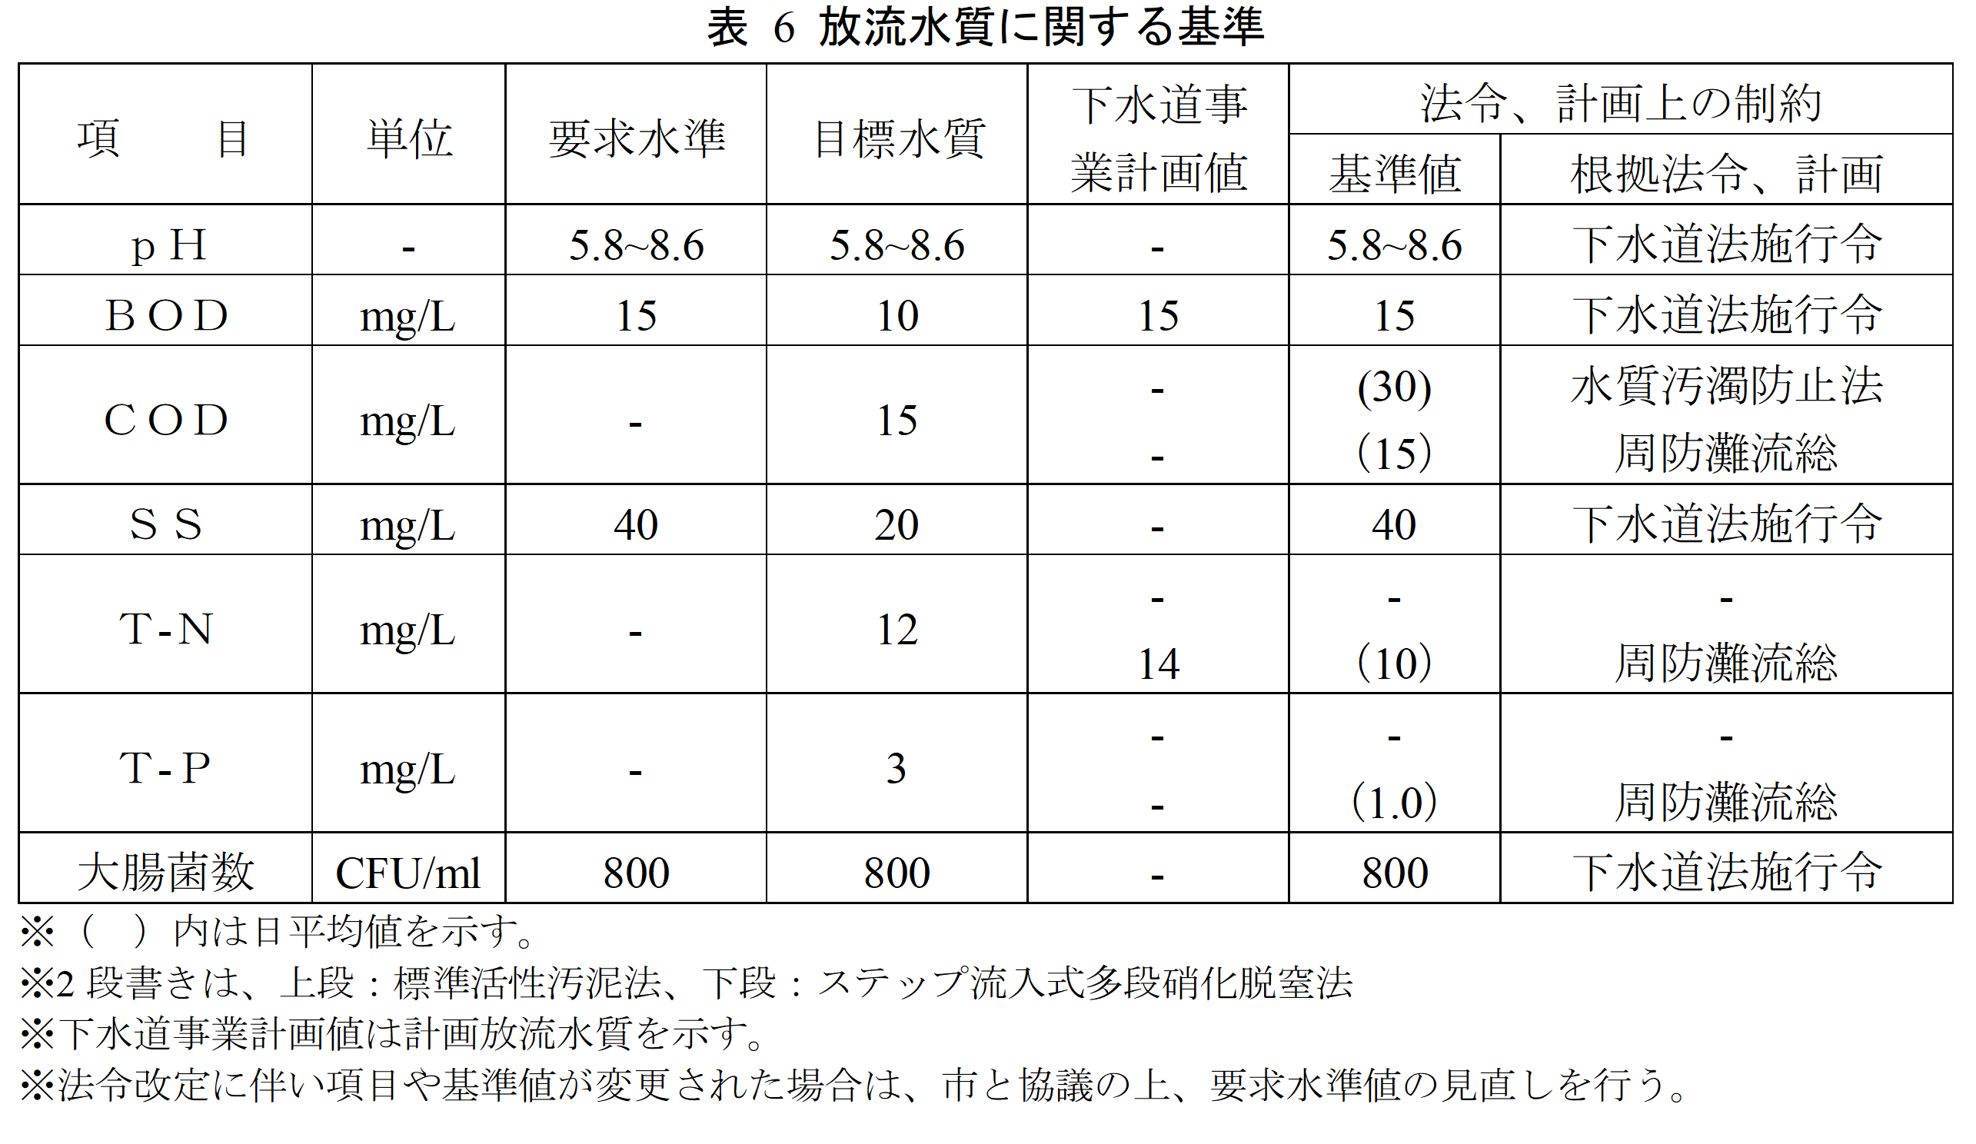 西部浄化センターの放流水質に関する基準は表 6のとおりとする。
15 | 第4 | 3 |  |  | 維持管理計画書の作成及び報告
15 | 第4 | 3 | (1) |  | 維持管理計画書の作成
 |  |  |  |  | 事業者は、計画的かつ効率的・効果的な維持管理が可能となるように以下に示す各維持管理計画書を作成し、市に提出すること。 ① 全体維持管理計画書 30年間の維持管理計画書を市と協議の上作成。 ② 中期維持管理計画書 全体維持管理計画書に基づき、5年間の維持管理計画書を市と協議の上作成。 ③ 年間維持管理計画書 中期維持管理計画書に基づき、当該年の年間維持管理計画書を市と協議の上作成。
 |  |  |  |  | なお、各維持管理計画書の提出期限は、以下のとおりとする。 （ｱ） 全体維持管理計画書 ・ 実施契約後本事業開始予定日の90日前までに市に提出し、市と協議の上、事業開始予定日前年度2月末日までに市の承認を得ること （ｲ） 中期維持管理計画書 ・ 本事業開始予定日を含む事業期間については、実施契約後本事業開始予定日の90日前までに市に提出し、市と協議の上、事業開始予定日前年度2月末日に市の承認を得ること ・ それ以降の5年間については、当該事業年度の前事業年度末の90日前までに市に提出し、市と協議の上、当該事業開始前年度の2月末日までに市の承認を得ること。 （ｳ） 年間維持管理計画書 ・ 本事業開始予定日を含む事業期間については、実施契約後本事業開始予定日の90日前までに市に提出し、市と協議の上、実施契約後本事業開始予定日前年度2月末日までに市の承認を得ること。 ・ それ以降の各事業年度については、当該事業年度の前事業年度末の90日前までに市に提出し、市と協議の上、当該事業年度の前事業年度2月末日に市の承認を得ること。
 |  |  |  |  | 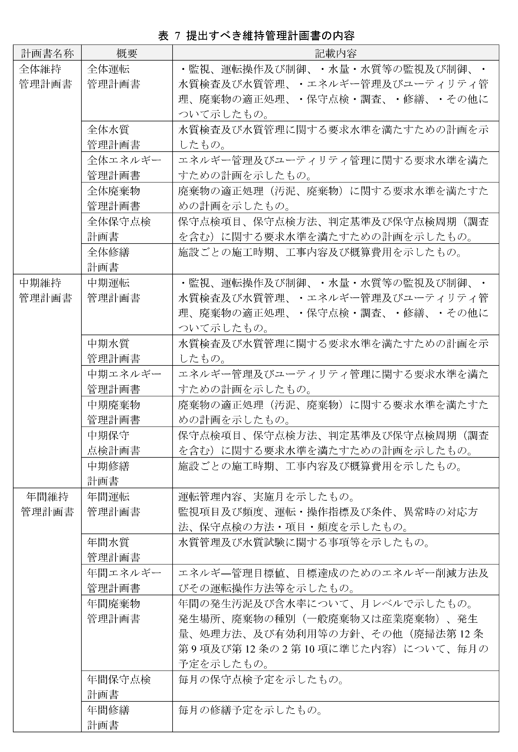
17 | 第4 | 3 | (2) |  | 維持管理結果の報告
 |  |  |  |  | 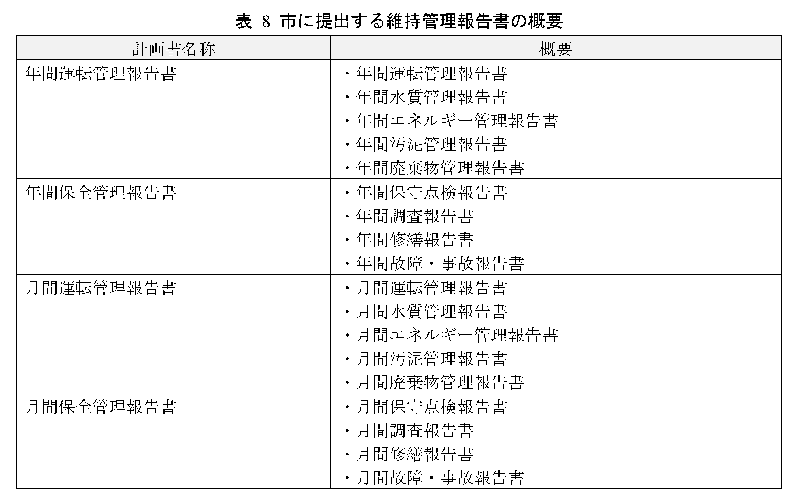 事業者は、各維持管理計画書に基づき実施した運転管理業務、保全管理業務の結果を取りまとめ、市に提出すること。 なお、各維持管理報告書の提出期限は以下のとおりとする。 （ｱ） 年間維持管理報告書 ・ 事業年度末日から30日以内とする。 （ｲ） 月間維持管理報告書 ・ 月末日から15日以内とする。 ・ ただし、月間水質管理報告書については、月末日から30日以内とする。
17 | 第4 | 3 | (3) |  | 維持管理計画の評価と反映
 |  |  |  |  | 事業者は、各計画書に基づき実行した運転管理、保全管理業務の結果を評価し、次年度の各計画書に反映させること。
18 | 第4 | 4 |  |  | 運転管理業務
 |  |  |  |  | 事業者は、運営権設定対象施設を効率的かつ持続的に運転管理するため、監視項目及び頻度、運転指標及び条件、操作指標及び量等を設定し、運転上の特例的な操作を含む操作方法を記載し た運転操作マニュアルを策定し、実行すること。
18 | 第4 | 4 | (1) |  | 監視、運転操作及び制御
 |  |  |  |  | 事業者は、適正に運営権設定対象施設を運転管理するため、水処理・汚泥処理の各土木構造物、建築物、機械設備及び電気設備の関連性を把握すること。さらに、各施設・設備に対する監視項目及び頻度、運転指標及び条件、操作指標及び量等に基づく管理方法を確立し、適正な監視・運転操作・制御方法を設定すること。 ア 大雨による異常流入への対応 大雨警報・洪水警報が発令される等の大雨の場合等は、ポンプの運転、水処理施設の運転管理等について適切に対応できるよう十分な体制を整え、運転管理を行い、その対応結果を市に報告すること。 なお、分流汚水において、第2ポンプ施設で揚水できない異常流入が発生した場合、市の指示の下で運転管理するものとする。また、このことに起因するリスクは市が負うものとする。 また、別途DBO事業で実施されている玉川ポンプ場との運転調整については、市と協議・調整して運転管理を行い、その対応結果を市に報告すること。
18 | 第4 | 4 | (2) |  | 水量・水質の監視及び制御
 |  |  |  |  | 事業者は、次に掲げる事項を踏まえ、処理状況を調査・把握し、安定して良好な処理水質を維持するとともに、適正に汚泥を処理すること。 ① 運営権設定対象施設の水量・水質等の監視及び制御、測定を実施し、これらの記録・蓄積された水質管理情報を運転操作等にフィードバックし、適正に運転管理すること。 ② 放流水質基準を遵守するため及び運転操作を的確に行うため、流入水量・水質等の情報に基づき、運転操作上設定する水量・水質等の監視・制御目標を設定すること。 ③ 処理フローを熟知し、個々の処理能力を的確に把握して、より適正な水量・水質等の監視・制御を行うこと。
18 | 第4 | 4 | (3) |  | 水質検査及び水質管理
18 | 第4 | 4 | (3) | ア | 水質検査及び水質試験
...
 |  |  |  |  | 改築業務の範囲は下表に示す工種区分に基づくものとする。
23 | 第5 | 1 | (3) |  | 業務内容
 |  |  |  |  | 事業者の行う業務内容は、以下のとおりとする。 ア 改築計画の提案 イ 改築設計・工事の実施 ウ 交付金の申請への協力 エ 会計検査等、各種検査への協力 オ その他必要な事項
23 | 第5 | 1 | (4) |  | 改築実施体制
 |  |  |  |  | 事業者は、以下に示す業務について、記載の要件を満たす者に責任をもって行わせること。 ア 改築実施計画の作成及び設計図書の作成 改築実施計画書や設計図書の作成に関しては、技術士法（昭和58年法律第25号）に基づく技術士 （総合技術監理部門（下水道）又は上下水道部門（下水道））又は一般社団法人建設コンサルタンツ協会が認定するRCCM（下水道）の資格を有する者を、管理技術者及び照査技術者として業務を行わせること。また、建築設計を含む場合は、建築基準法に基づく資格を有する者に行わせること。 なお、本業務について委託する場合、受託者等は当該業務を、上記資格を有する者に行わせること。 イ 工事 工事に関しては、建設業法に基づく措置をとること。 ウ 工事監督業務 工事監督業務に関しては、下水道施行令第15条の資格を有する者を監督員とし配置すること。 エ 市が行う検査の対応 市が行う検査には、工事に係る責任者及び監督員は立ち会うこと。
24 | 第5 | 2 |  |  | 改築費用に関する基本的事項
 |  |  |  |  | 市は、本事業における改築に係る費用について、改築実施基本協定に定める金額を事業者に対し、事業年度毎に支払うこととする。なお、前払い及び部分払いを可とする。 また、市の要望又は事業者による技術提案等に対応するため、設計変更に基づく契約金額の変更を可能とする。
24 | 第5 | 3 |  |  | 改築実施基準
 |  |  |  |  | 改築を実施する際は，以下に示す改築対象設備の処理能力、性能及び耐用年数を満たすこと。
24 | 第5 | 3 | (1) |  | 改築対象設備の処理能力
 |  |  |  |  | 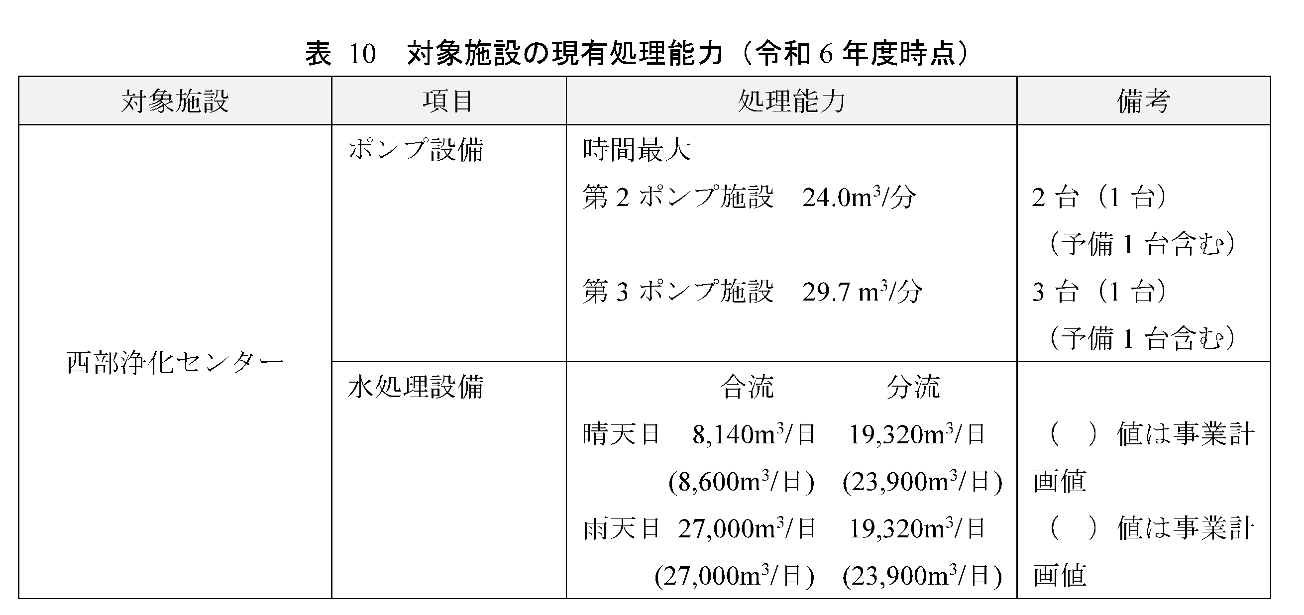 運営権設定対象施設の改築時に求める処理能力を以下に示す。
24 | 第5 | 3 | (2) |  | 改築対象設備の性能、品質、規格等
 |  |  |  |  | 改築対象設備の性能は、基本的に改築提案内容に基づくものとするが、改築時期によっては、最新の技術情報，将来の技術の変化等も考慮すること。 改築対象設備の必要台数・必要能力は、改築時に求める処理能力を基本とするが、流入水量、流入水質等の実績・予測、既存能力、既存配置及び改築提案内容を踏まえたものとすること。併せて省エネルギー性能向上に努め、経済性及び維持管理性等を勘案し改築対象設備の用途に応じて設計すること。
24 | 第5 | 3 | (2) | ア | 材質の特記事項
 |  |  |  |  | 改築対象設備に用いる材質は、腐食及び磨耗に十分耐え、堅牢なものとすること。
24 | 第5 | 3 | (2) | イ | 耐震性能の確保
 |  |  |  |  | 工事を行う場合は、下水道施設の耐震対策指針と解説（日本下水道協会）を遵守すること。既存設備に関しては、劣化等によるぐらつきの有無等について点検し、必要に応じて安全性を確保する措置を講じること。 また、運営権設定対象施設の資機材に関して、地震時において荷崩れや倒壊しないよう、積み上げ高さ等に留意するとともに、必要に応じて転倒防止策等を講ずること。
25 | 第5 | 3 | (2) | ウ | 既存躯体構造の保全
 |  |  |  |  | 改築に当たっては、以下に掲げる事項に留意して、既存躯体構造を維持すること。 ① 既存躯体構造に影響を与えないようにすること。やむを得ず構造に影響を与える場合は、構造計算の実施等により安全性を確認すること。 ② 既存設備より荷重の大きい設備を設置する場合は、構造計算の実施等により安全性を確認すること。 ③ 設置のためにはつり等を行った場合は、適切に修復すること。
25 | 第5 | 3 | (2) | エ | 改築対象設備の耐用年数
 |  |  |  |  | 改築対象設備は、「平成3年4月23日 国土交通省事務連絡別表(平成15年6月19日改正)」及び「「補助金等に係る予算の執行の適正化に関する法律施行令」第14条の規定に基づく処分制限期間」に示す標準耐用年数、処分制限期間以上、継続して機能を保持させること。また、「宇部市下水道ストックマネジメント計画実施方針【ポンプ場・処理場編】」で示す目標耐用年数を踏まえ、耐用年数超過設備を安易に更新しない様、適切に管理すること。
...

